Stuklijst
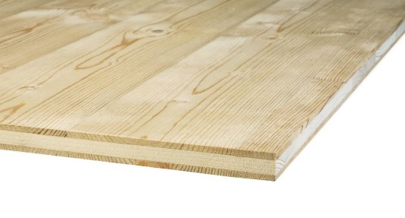
nerfrichting
 |  | INFO VELDEN |  |  |  | CALIBRATIE & ZAAGVERLIEZEN
 |  | *NERF? "L" indien waarde in kolom "Lengte" evenwijdig loopt met de houtrichting. Blanco indien niet van toepassing (bv. MDF) of niet van belang. |  |  |  | CALIBRATIESNEDE? Bij zaagwerk wordt 4-zijdig een calibratiesnede uitgevoerd (+/- 8-10mm).
 |  | **REFERENTIE? Code die op het etiket zichtbaar zal zijn, indien etiket van toepassing is. |  |  |  | ZAAGSNEDE? Elke zaagsnede neemt bijna 5 mm weg uit de plaat. Dikte van het zaagblad is 4,8 mm.
verplichte invulvelden
 |  |  |  |  |  | RESTSTUKKEN? Er wordt enkel rekening gehouden met de effectief opgegeven zaagstukken nooit met de reststukken. Formaat reststukken wordt bepaald door optimalisatieprogramma & volgorde van zaagsnedes.

INVULVOORBEELD
Materiaal | Dikte (mm) | Kwaliteit/variant | Etiket | Plaatcode | Nerf* | Lengte (mm) | Breedte (mm) | Aantal | Referentie** | Opmerking
Binderholz | 27.00 | Vuren A/B | ja | 27 Binderholz Vuren Vuren A/B 2050x2525 | L | 1400 | 340 | 5 | LEG1

UW STUKLIJST
Materiaal | Dikte (mm) | Kwaliteit/variant | Etiket | Plaatcode | Nerf | Lengte (mm) | Breedte (mm) | Aantal | Referentie | Opmerking |  | Indicatieve zaagkost
 |  |  |  |  |  |  |  |  |  |  | > | #DIV/0!
 |  |  |  |  |  |  |  |  |  |  |  | (*) Dit is louter een indicatieve raming van de zaagkost. Definitieve zaagkost kan pas bepaald worden na optimalisatie en opmaak zaagplan.

